Evident Tester
DF_3

DF_4

DF_5

DF_6


DF_7

DF_8

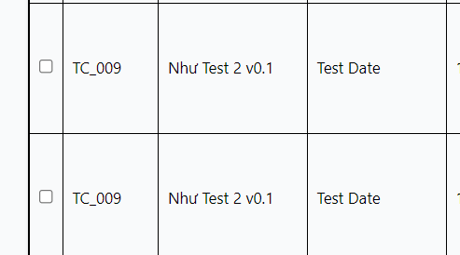

DF_9

DF_10

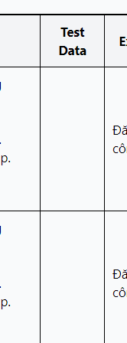
DF_11

DF_14

DF_15

DF_16

DF_17

DF_18

DF_19

DF_20

DF_21

